상품제안서
락앤락메트로머그2P + 카페담요 세트 | 상품코드: S38790

 |  |  |  |  |  |  | 02-713-8555 | www.synergygift.co.kr
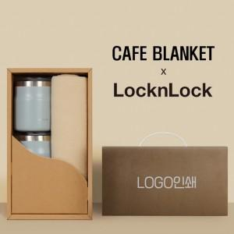

【상세/제작정보】 | <p><span style="font-size: 14pt;">※ 케이스 실크 1도 인쇄 50개 이상 무료</span></p><p><span style="font-size: 14pt;"></span><span style="font-size: 18.6667px;">※ 텀블러 레이저 1곳 인쇄 50개 이상 무료</span></p><p><span style="font-size: 14pt;"></span></p><p><span style="font-size: 18.6667px;">※</span><span style="font-size: 14pt;">​ 담요 스티커는 기본 라벨지로 작업됩니다.(실크,자수인쇄 별도문의)</span><span style="font-size: 14pt;">​</span>&nbsp;</p>

【인쇄/포장옵션】 | 실크, 레이저, 스티커 / 손잡이케이스

【공급단가】 | 수량 | 30~ | 50~ | 100~ | 300~ | 500~
*VAT별도 | 355ml+475ml | 43,420원 | 42,750원 | 41,750원 | 40,080원 | 38,410원
 | 355ml+600ml | 44,720원 | 44,030원 | 43,000원 | 41,280원 | 39,560원
 | 475ml+600ml | 46,280원 | 45,560원 | 44,500원 | 42,720원 | 40,940원

【상품 URL】 | https://www.synergygift.co.kr:443/src/goods_detail.php?gdno=38790

